Sheet1
月经出血量估计工具（PBAC, Pictorial Blood loss Assessment Chart）
起始日期： |  | 第_天 | 1 | 2 | 3 | 4 | 5 | 6 | 7 | 8 | 9 | 10 | 总和 | 总出血量
卫生巾片数 | 1mL
 | 5mL
 | 20mL
血块 | 1mL | 直径约1.5cm （五角硬币）
 | 5mL | 直径约3cm （一元硬币）
血崩 | 5mL | 如渗透衣物
↑如果您使用卫生巾↑
↓如果您使用卫生棉条↓
起始日期： |  | 第_天 | 1 | 2 | 3 | 4 | 5 | 6 | 7 | 8 | 9 | 10 | 总和 | 总出血量
卫生棉条片数 | 1mL
 | 5mL
 | 20mL
血块 | 1mL | 直径约1.5cm （五角硬币）
 | 5mL | 直径约3cm （一元硬币）
血崩 | 5mL | 如渗透衣物
若您总分 ≥100，提示很有可能月经过多，需要检测血红蛋白、铁蛋白，考虑检测凝血四项、凝血因子、vWF。 正常女性月经量是20-60mL。月经过多（HMB）定义为：出血持续超过7天，或每次月经失血量超过80毫升。 使用说明：每使用一个卫生巾或棉条，在相应的位置做记号。请记录血块和血崩（经血短时间泛滥）情况。 超过10%的女性自觉月经正常，但PBAC评分≥100，且伴有缺铁性贫血[1]。 PBAC总分≥100，与遗传性出血性疾病（包括血友病A和B、vWD、罕见凝血因子缺乏）呈高度相关， 总分≥100的人里有65%存在凝血异常[2]。 本工具旨在帮助姐妹记录经期情况，在与医疗服务提供者交流时提供参考，不构成医疗建议。 该工具在1990年由Jenny M. HIGHAM等[3]发明，由小红书@血友姐妹会 翻译。 网页交互电子版：http://47.122.118.186/period/ |  |  |  |  |  |  |  |  |  | 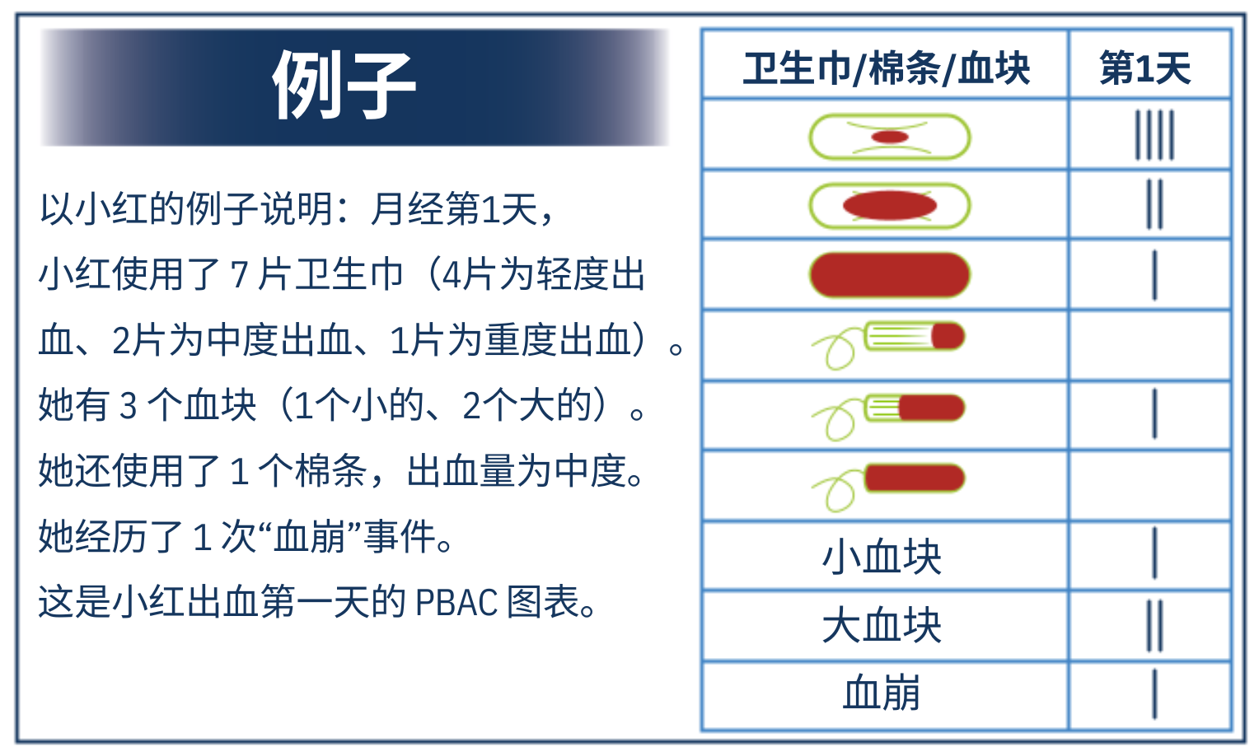
[1]KO J K, LAO T T, CHEUNG V Y, 2021. Pictorial Blood Loss Assessment Chart for evaluating heavy menstrual bleeding in Asian women[J/OL]. Hong Kong Medical Journal, 27(6): 399-404[2022-11-18]. https://www.hkmj.org/system/files/hkmj208743.pdf. DOI:https://doi.org/10.12809/hkmj208743. [2]HALIMEH S, ROTT H, KAPPERT G, 等, 2013. Establishment Of a Reference Range For The Pbac-Score[J/OL]. Blood, 122(21): 4772-4772[2020-10-04]. DOI:https://doi.org/10.1182/blood.v122.21.4772.4772. [3]HIGHAM J M, O’BRIEN P M S, SHAW R W, 1990. Assessment of menstrual blood loss using a pictorial chart[J/OL]. BJOG: An International Journal of Obstetrics and Gynaecology, 97(8): 734-739. DOI:https://doi.org/10.1111/j.1471-0528.1990.tb16249.x.

